Sheet1
※ 일보고
의약품관리종합정보포탈 (https://biz.kpis.or.kr) > sims |  |  |  |  | 마약류통합관리시스템 |  | KPIS 신고관리 > 의약품공급내역보고관리 |  | KPIS : https://biz.kpis.or.kr
매입매출현황 > 일일 매출현황 |  |  |  | (https://www.nims.or.kr) > sims 연동 |  |  | 신고 전일 Set
v
 |  |  |  | 마약류신고관리 > 마약류 취급내역 보고 관리
v
 |  |  |  | ( 매입 ) |  |  | 기타 체크해제 (7건선택) |  | 출고 변경
익일 ~ 익일(신고하는건 어제꺼니까)
v
v
체크박스 내려봐 |  |  |  | 신고 일년전 ~ 신고 전일 |  |  | 반품매출/반품수주매출 |  | 갑지 / 을지 Excel File
반품매출, 반품매출(미결), 반품수주매출 |  |  |  |  |  |  | 약가보상매출/약가보상반품/직송매출
v00
점검요청
약가보상매출, 약가보상반품 |  |  |  | ( F1 ) 검색 |  |  | 체크해제 (4건선택) |  |  | 체크 하고
v
직송매출, 직송매출(미결) |  |  |  | 체크 |  |  |  |  | 처리완료 일 경우
PopUp
v
v00
제출
체크 해제 (10건 선택이 되어있으면 맞아) |  |  |  | 확인 |  |  | 전문의약품+일반의약품 Set |  | 체크
v
체크 |  |  |  |  |  |  | ( F1 ) 검색
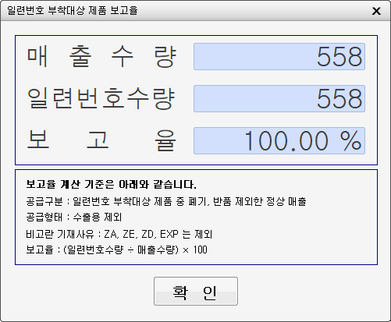
( F1 ) 검색 |  |  |  | ( F1 ) 검색 |  |  | 보고율 100% 면
v
v
화면검토 출고금액(장부) / 이익률 |  |  |  | 체크 |  |  | 별 문제 없는거야
PopUp
/ 제품구분 / 보험 0 단가율 |  |  |  | 확인 |  |  |  | 확인 눌러줘 | 2. 일련번호 보고율
입고거래처 미엘꺼 -있는지 |  |  |  | ( 매출 )
기초관리 > 거래처 > 거래처관리
거래처가 있을경우 확인 |  |  |  | 신고 한달전 ~ 신고 전일 |  |  |  |  | 100% 인지 확인
v
 |  |  |  |  |  |  | 전체 선택 상태 반송 확인
검수관리 > 매출검수 |  |  |  | ( F1 ) 검색 |  |  | * 각각의 Section 선택 하면서 확인
v
 |  |  |  | 체크 |  |  | * 붉은 Line (표준코드없음)
v
PopUp
신고 전일 Set |  |  |  | 확인 |  |  | * 노란 Line (검수 안됨) |  | 익일로 설정하고
( F1 ) 검색 |  |  |  |  |  |  | 순번의 수와 일일에서
v
화면검토 1. 명세서 수량 = 검수수량 검토 |  |  |  | ( F1 ) 검색 |  |  | 파악한 수가 같은지 확인
v
 |  |  |  | 체크 |  |  |  |  | 총 --- 건 / 0,000,000원 확인해
PopUp
v
 |  |  |  | 확인 |  |  | ( 저장 ) 연번생성
2. 일련번호 / 신고대상 검토 |  |  |  | 마약류 통합관리시스템 NIMS 로그인 |  |  | 파일작성 Click
v
신고대상인데 일련번호가 없음 X |  |  |  |  |  |  | 갑지/을지 Excel File 생성

로와콜 연질 캡슐은 거의 검수하고 내보내도 괜찮아 |  |  |  |  |  | 클릭
다른 이익률 0% 짜리들도 얼추 비슷해 |  |  |  |  |  | 클릭
휴온스리도카인염산염수화물주 1% 20ml 수익율 0퍼 |  |  |  |  |  | 잘 올라 갔는지 확인
 |  |  |  |  |  | 클릭
직송은 따로 완료 할 필요 없어 |  |  |  |  |  | 클릭
월보고 건수야 |  |  |  |  |  | 잘 올라 갔는지 확인
 |  |  |  | 보고 파일 옮겨두고!!

※ 조영제 직송/이동 등록
우선 메일로 온거를 처리해

 | >
 |  |  |  | 오늘 입력한 원장 확인!!
전부다 엔터를 사용해서 넘어가줘 |  |  |  |  |  | 여기 누계 잔액과
 |  |  | 세금계산서 날짜로 |  |  | 거래명세서 미수금 금액 확인
 |  |  | 매입, 매출처
 |  |  | 등록 하고 | 스캔한 PDF
 |  |  | 매입 매출 날짜 확인 | J. 거래명세서(매출)
 |  |  | 세금계산서 날짜로 | >> | 판매한곳 폴더 들어가서 파일 넣고
 | 엘병원은 > 엘병원 |  |  |  | 카톡으로 보내드려
 | 참조은은 > 참조은병원-조영제로

 | 여기에는 직송이라고 적어줘
 |  |  | 매출도 동일하게
 |  |  | 제품명부터
 |  |  | 순차적으로 입력
 |  | 합계금액이 틀리면
 |  | 세액은 건드리지 말고
 |  | 공급가액에서 마이너스해
 |  |  | 보험코드 일치 확인

 |  | 명세서랑 확인하고
 |  | *0.85 곱해서 매입과 금액 비교
 |  | 등록 하고 프린트 2장!!
PDF로 스캔 뜨면서

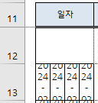
※ 차량운행일지
 |  | 처음에 붙여 넣기 하면 이런식
 |  | 으로 보여

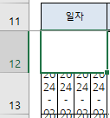
 |  | 이렇게 가장 위에 셀을 선택
 |  | 잡고 밑으로 쭉 당겨줘

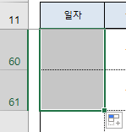
 |  | 그러면 밑에 저런 아이콘이
 |  | 생겨 아이콘 누르고
 |  | 서식만 채우기 선택!

※ 월보고
※ 의료기기신고 |  |  |  | ● 직송 / 반품 내용 보고 |  |  | KPIS 신고관리 > 의약품공급내역보고관리 |  | KPIS : https://biz.kpis.or.kr
의료기기 신고관리 > 의료기기 공급내역 보고관리(신) |  |  |  | ● 신고 Excel File 은 각각의 경우의 갑/을 지 생성 |  |  | 신고월 Set
보고자료생성 |  |  |  | - 직송 > 출고 갑지, 을지
v
조 회 월 신고월 Set |  |  |  | - 반품 > 반품 갑지, 을지 |  |  | 기타 체크해제 (7건선택) |  | 출고 변경
( F1 ) 검색 |  |  |  | ● 10일 세금계산서 발행 전에 보고
PopUp
v
예 |  |  |  |  |  |  | 폐기 체크해제 (8건선택) |  | 갑지 / 을지 Excel File 추가
점검요청
이상 : 상태구분
v
보고자료생성
v
체크 |  |  |  |  |  |  | 전문의약품+일반의약품 Set |  | 처리완료 일 경우
v00
제출
신규보고 및 재보고 |  |  |  |  |  |  | ( F1 ) 검색 |  | 체크
( F1 ) 검색
v
공급내역보고
v
체크 |  |  |  |  |  |  | 전체 선택 상태 반송 확인
 |  |  |  |  |  |  | * 각각의 Section 선택 하면서 확인 |  | 반품 변경
매입 | 에스케이팜 |  |  |  |  |  | * 붉은 Line (표준코드없음)
 | 위드벤처_엘_참조은 |  |  |  |  |  | * 노란 Line (검수 안됨) |  | 갑지 / 을지 Excel File 추가
v
점검요청
 | 한국메디홀스_미엘 |  |  |  |  |  | ( 저장 ) 연번생성
 | 한국메디홀스_하얀-1 |  |  |  |  |  | 파일작성 Click |  | 처리완료 일 경우
v
v00
제출
 | 한국메디홀스_하얀-2 |  |  |  |  |  | 갑지/을지 Excel File 생성 |  | 체크
매출 | 참조은_약제_조영제 |  |  |  |  |  | ※ 출고 / 반품 각 생성 (4 Excel File)
 | 엘병원_구매
 | 참조은_비급여
 | 엘병원_약제 |  |  |  |  |  |  |  | 2. 일련번호 보고율
 | 미엘약국
 | 하얀약국-1
 | 하얀약국-2 |  |  |  |  |  |  |  | 100% 인지 확인

※ 세금계산서발행

국세청 홈텍스에 들어가서 |  |  |  | 세금계산서관리 > 매출 세금계산서 발행(매출처별) |  |  | 87
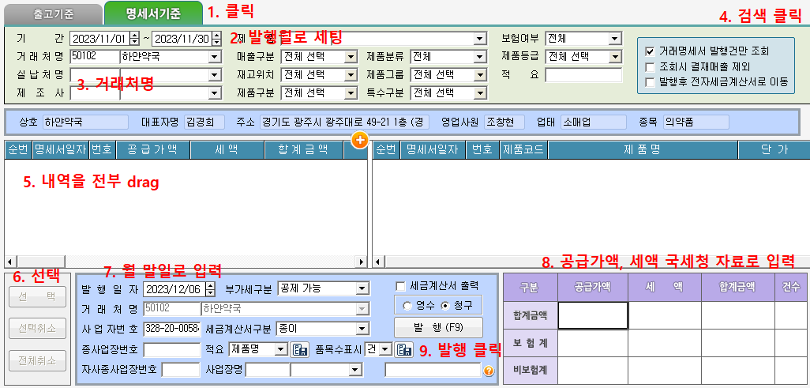

ㄴ>

계산기 이용하여 우리측 매출액 입력
우리꺼 매출원장에 공급가액, 세액 입력후 출력

※ 에스케이팜 판매대행 수수료 부분
 | >

지지난 달부터로 날짜 세팅하고 조회
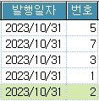

 |  |  |  |  | >
 |  |  |  | 방금 만든 애들과 이전달거 비교해서 비고란도 채워주고 전체적으로 비교
번호 순서대로 진행 할거야
더블 클릭후 창 그대로 둔 상태로 |  |  |  | 국세청 홈텍스 |  |  | 세금계산서관리 > 세금계산서 전자구분 변경

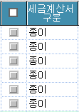
 | 작성 버튼 클릭 |  |  |  |  |  | 발행월로 세팅
세금계산서 관리 창 내리면 두개가 보여 |  |  |  | sims에서와 똑같이 만들어줘
전달거와 이번달꺼를 똑같이 만들어 |  |  |  | 작성일자, 월, 일 정확하게 기입해
 |  |  |  | 비고, 품목 까먹지 말고 입력해줘
 |  |  |  | 바로 발급하지 말고
 |  |  |  | 정확하면
 |  |  |  | 다 발급했으면 전자(세금)계산서 발급 목록조회 |  |  | 종이로 되어 있는 거들 전부 체크
 |  |  |  | 들어가서 sims 와 교차확인 해줘
 |  |  |  |  |  |  | 전송금지로 만들고 변경 클릭

 |  |  |  |  |  |  | 세금계산서관리 > 거래명세서/세금계산서 비교
 |  |  |  |  |  |  | 입출고구분 출고 Set
 |  |  |  |  |  |  | 조회 결과 항목 추가 차액보이기 체크
 |  |  |  |  |  |  | 거래처명
 |  |  |  |  |  |  | ( F1 ) 검색

